Відомість
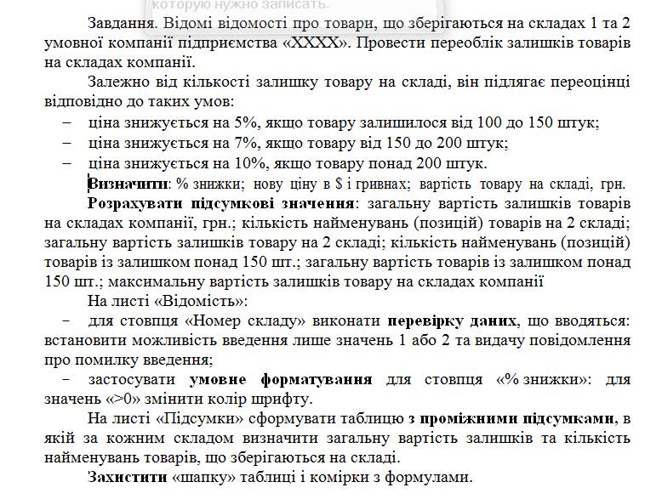
Відомість переоцінки товарів на складах компанії
Дата | 2023-11-25 | Курс долара |  | 27.32
Найменування товару | Номер складу | Ціна за од., $ | Кількість товару на складі (шт.) | % удешевления | Нова ціна за од., $ | Нова ціна за од., грн. | Вартість товару на складі, грн.
Знищувач документів | 1 | $58.00 | 175 | ? | ? | ? | ?
USB Стилус-штамп | 2 | $36.10 | 150 | ? | ? | ? | ?
Калькулятор Citizen | 1 | $64.00 | 78 | ? | ? | ? | ?
Фліпчарт двосторонній | 2 | $68.30 | 20 | ? | ? | ? | ?
Скетчбук книга для записів | 2 | $8.30 | 123 | ? | ? | ? | ?
Сканер штрих-коду | 2 | $63.90 | 333 | ? | ? | ? | ?
Діркопробивач металевий | 1 | $1.10 | 160 | ? | ? | ? | ?
Папка-реєстратор | 1 | $1.56 | 74 | ? | ? | ? | ?
Зшивач металевий | 1 | $3.12 | 120 | ? | ? | ? | ?
Біндер металік | 2 | $2.15 | 180 | ? | ? | ? | ?
Загальна вартість залишків товарів на складах компанії, грн. |  |  |  |  |  |  | ?
Кількість найменувань (позицій) товарів на 2 складі |  |  |  |  |  |  | ?
Загальна вартість залишків товару на 2 складі |  |  |  |  |  |  | ?
Кількість найменувань (позицій) товарів із залишком понад 150 шт. |  |  |  |  |  |  | ?
Загальна вартість товарів із залишком понад 150 шт. |  |  |  |  |  |  | ?
Максимальна вартість залишків товару на складах компанії |  |  |  |  |  |  | ?

